상품제안서
카르페디엠 머플러우산 세트 | 상품코드: S44194

 |  |  |  |  |  |  | 02-713-8555 | www.synergygift.co.kr
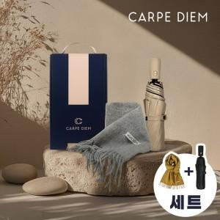

【상세/제작정보】 | <p><span style="font-size: 14pt;">※ 머플러 인쇄 불가</span></p><p><span style="font-size: 14pt;">&nbsp;</span></p><p><span style="font-size: 14pt;"></span><span style="font-size: 18.6667px;">※ 원단인쇄 기본 잉크색상 - 실버, 골드, 블랙 500원(VAT별도)</span></p><p><span style="font-size: 18.6667px;">※ 원단인쇄 기본 잉크색상 이외 -&nbsp; ex) 흰색, 레드, 핑크 등 700원(VAT별도)</span><span style="font-size: 14pt;">&nbsp;</span></p>

【인쇄/포장옵션】 | 실크, 원단실크1도 / 포장불가능

【공급단가】 | 수량 | 20~ | 50~ | 100~ | 300~ | 1,000~
*VAT별도 | 단가 | 24,800원 | 23,300원 | 22,500원 | 21,600원 | 20,800원

【상품 URL】 | https://www.synergygift.co.kr:443/src/goods_detail.php?gdno=44194

